森南町1丁目地区_概要書
色付きセルの中を記入してください
※印刷時にはセルの色は印刷されません
 | 様式第５号の２(第６条関係)
森南町1丁目地区まちづくり協定に係る地区内における行為の概要書
届出者 |  |  | 氏名
 |  |  | 住所 |  |  |  |  |  |  |  |  |  |  |  |  |  |  |  |  |  |  |  |  |  | 電話
Tabキーを押すと入力可能セルだけ移動できます
代理者 |  |  |  |  |  |  |  |  |  |  |  |  |  |  |  |  |  |  |  |  |  |  |  |  | 電話
 |  |  |  |  |  |  |  |  |  |  |  |  |  |  |  |  |  |  |  |  |  |  |  |  | Fax
設計者 |  |  |  |  |  |  |  |  |  |  |  |  |  |  |  |  |  |  |  |  |  |  |  |  | 電話
セル内に入力したい内容が収まらない場合は、フォントサイズを変更してください
施工者 |  |  |  |  |  |  |  |  |  |  |  |  |  |  |  |  |  |  |  |  |  |  |  |  | 電話
印刷後に不要な項目を二重線で消してください
行為の種類 |  |  |  |  |  |  | □ | （建築物・工作物）の（新築・増築・改築・用途の変更）
 |  |  |  |  |  |  | □ | 土地の区画形質又は用途の変更 |  |  |  |  |  |  |  |  |  |  | □ |  |  | 木竹の伐採
行為の場所 |  |  |  |  |  |  | 東灘区森南町1丁目
行為の概要 |  |  | 用途・業種 |  |  |  | 申請建物： |  |  |  |  |  |  |  |  |  |  |  |  | 従前建物：
 |  |  | 階数 |  |  |  | 地上 |  |  |  | 階 |  | 地下 |  |  |  | 階 |  |  | 構造 |  |  |  |  |  |  |  |  |  | 造
 |  |  | 高さ |  |  |  | 地上 |  |  |  |  |  | ｍ |  |  |  | 地下 |  |  |  |  |  |  |  |  |  |  | ｍ
 |  |  |  |  |  |  | 届出部分 |  |  |  |  |  | 届出以外の部分 |  |  |  |  |  |  | 合 計
 |  |  | 敷地面積 |  |  |  |  |  |  |  |  |  |  |  |  |  |  |  |  |  |  |  |  |  |  |  |  |  |  | ㎡
 |  |  | 建築面積 |  |  |  |  |  |  |  |  | ㎡ |  |  |  |  |  | ㎡ |  |  |  |  |  |  |  |  |  |  |  | ㎡
 |  |  | 延べ面積 |  |  |  |  |  |  |  |  | ㎡ |  |  |  |  |  | ㎡ |  |  |  |  |  |  |  |  |  |  |  | ㎡
工事期間 |  |  |  |  |  |  |  |  | 年 |  |  | 月 |  | 日 ～ |  |  |  |  |  |  | 年 |  |  |  | 月 |  |  |  | 日（予定）
位置図 |  |  |  |  |  |  | ※↓行為の場所を明示してください。
 |  |  |  |  |  |  |  |  |  |  |  |  |  |  |  |  |  |  |  | 第6条：建築物の用途の制限
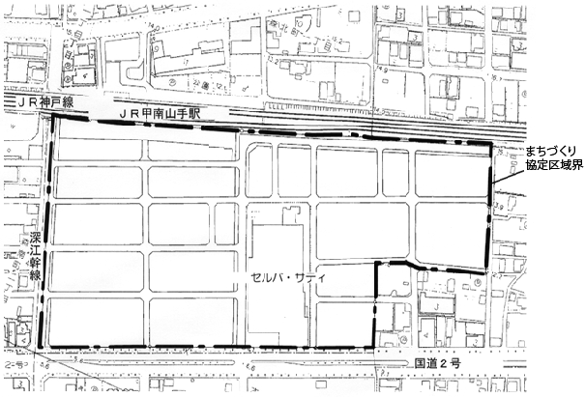
 |  |  |  |  |  |  |  |  |  |  |  |  |  |  |  |  |  |  |  | □ |  | マージャン屋、ぱちんこ屋、
 |  |  |  |  |  |  |  |  |  |  |  |  |  |  |  |  |  |  |  |  |  | カラオケボックス等
 |  |  |  |  |  |  |  |  |  |  |  |  |  |  |  |  |  |  |  | □ |  | 倉庫業を営む倉庫、工場等
 |  |  |  |  |  |  |  |  |  |  |  |  |  |  |  |  |  |  |  | □ |  | 上記以外
印刷後、地図上に行為の場所を赤い○等で明記してください。
 |  |  |  |  |  |  |  |  |  |  |  |  |  |  |  |  |  |  |  | 第7条：ファミリー形式住戸の奨励
 |  |  |  |  |  |  |  |  |  |  |  |  |  |  |  |  |  |  |  | 集合住宅等の住戸専用面積
 |  |  |  |  |  |  |  |  |  |  |  |  |  |  |  |  |  |  |  | □ |  | 30㎡以上
 |  |  |  |  |  |  |  |  |  |  |  |  |  |  |  |  |  |  |  | □ |  | 30㎡以下（守る会と協議が必要）
 |  |  |  |  |  |  |  |  |  |  |  |  |  |  |  |  |  |  |  |  | 《配慮内容》

セル内での改行は
Alt+Enter
です
 |  |  |  |  |  |  |  |  |  |  |  |  |  |  |  |  |  |  |  | 第8条：垣・柵等の形態等の配慮
 |  |  |  |  |  |  |  |  |  |  |  |  |  |  |  |  |  |  |  | □ |  | 門灯を設置する
 |  |  |  |  |  |  |  |  |  |  |  |  |  |  |  |  |  |  |  | □ |  | 道路に面する塀の設置
 |  |  |  |  |  |  |  |  |  |  |  |  |  |  |  |  |  |  |  |  | ⇒ |  | □ | 生垣又は透視可能なフェンス等
 |  |  |  |  |  |  |  |  |  |  |  |  |  |  |  |  |  |  |  |  | 《配慮内容》

印刷は両面印刷でお願いします
第9条：周辺環境への配慮 |  |  |  |  |  |  |  |  |  |  |  |  |  |  | 第10条：業種等の制限
□ |  | 建築物等は色彩・意匠等が周辺環境と調和する |  |  |  |  |  |  |  |  |  |  |  |  | □ | 青少年の健全な育成に不適とみなされる業種
 |  | よう配慮 |  |  |  |  |  |  |  |  |  |  |  |  |  | 及び暴力的不法行為を行うおそれのある組織
★記載もれはありませんか？★
 |  |  |  |  |  |  |  |  |  |  |  |  |  |  |  | 等の入居・営業ではない

受付番号及び年月日 |  |  |  |  |  |  |  |  |  | 第 |  |  |  |  | 号 |  |  |  |  |  |  |  | 年 |  |  | 月 |  |  | 日
 |  |  |  |  |  |  |  |  |  |  |  |  |  |  |  |  |  |  |  |  |  |  |  |  |  |  | （裏面につづく）
 |  |  | 裏面
付近見取図

配置図等

「挿入」メニューから図を貼り付けてください

縮尺を忘れずに記載してください

 | ※注意事項
 |  |  |  | １ 付近見取図に明示する事項
 |  |  |  | 方位，道路及び目標となる地形地物
 |  |  |  | ２ 配置図等に明示する事項
 |  |  |  |  | ① 縮尺，方位，敷地境界線，敷地内における建築物等の位置
 |  |  |  |  |  | 届出に係る建築物等と他の建築物等との別並びに敷地の接する道路の位置及び幅員
 |  |  |  |  | ② 壁面等の位置の制限に係る場合は，①に加えて制限線及び関係断面図
 |  |  |  | ※ 個人情報保護のため，部屋割り等建築物内部の状況は記載する必要がありません。

